Sheet2
紙切板ロック有無表

紙切板ロックとは
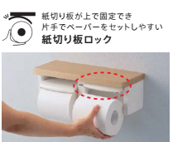
品番 | 紙切板ロックあり | 紙切板ロックなし
YH 116 |  | ×
YH 117 |  | ×
YH 150 | ○
YH171R/L | ○
YH181R/L | ○
YH191R/L | ○
YH191KR/L | ○
YH 401K |  | ×
YH 402 |  | ×
YH 402FMR |  | ×
YH 402FW |  | ×
YH 403 |  | ×
YH 403FMR |  | ×
YH 403FW |  | ×
YH 405 |  | ×
YH 406 |  | ×
YH 407 |  | ×
<<参考>>
YH 408 |  | ×
YH 409 |  | ×
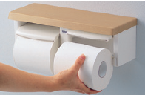
YH 43M | ○
YH 44 | ○
紙切板ロックあり （紙切板固定）
YH 45R |  | ×
YH 45W |  | ×
YH 50 |  | ×
YH 500 |  | ×
YH 501FM | ○
YH 50H |  | ×
YH 51R | ○
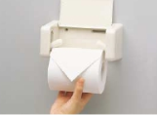
紙切板ロックなし （紙切板固定なし）
YH 52R | ○
YH 600FM | ○
YH 601FM | ○
YH 60H |  | ×
YH 60N | ○
YH 61MR | ○
YH 63B | ○
YH 63BKM | ○
YH 63BKS | ○
YH 63GWS | ○
YH 63KM | ○
YH 63KSS | ○
YH 63R | ○
YH 64SR | ○
YH 650 | ○
YH 651 | ○
YH 700A |  | ×
YH 700AD |  | ×
YH 700AW |  | ×
YH 701 | ○
YH 702 | ○
YH 70N | ○
YH 74SR | ○
YH 801 |  | ×

※掲載品番につきましては、予告なく受注停止または廃番となる場合がありますので、必ず発注可否をご確認ください。

